상품제안서
네이쳐 7in1 다기능 생존 LED 온도계 나침반 호루라기 | 상품코드: F27601

 |  |  |  |  |  |  | 02-412-0044 | www.easy1.co.kr
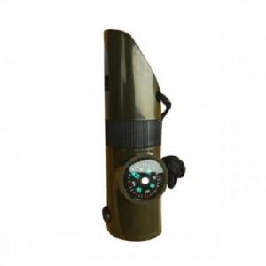

【상세/제작정보】 | 기본수량 미만 인쇄시 비용 추가.

【인쇄/포장옵션】 | 실크 / 포장지포장

【공급단가】 | 수량 | 300~ | 500~ | 1,000~ | 3,000~ | 5,000~
*VAT별도 | 단가 | 2,400원 | 2,360원 | 2,300원 | 2,260원 | 2,200원

【상품 URL】 | https://easy1.co.kr:443/src/goods_detail.php?gdno=27601

